ARENA
 |  |  |  |  |  | Sista inlämningsdag:
 |  |  |  |  |  | 2026-04-09
 |  |  |  |  |  | Därefter 20% påslag på ordinarie pris
Denna blankett kan sparas och e-postas till: |  |  |  |  |  | och 30% påslag under inflytt. |  |  |  | Vi accepterar även betalning med kort på plats eller via betalningslänk.
monterservice@conventum.se |  |  |  |  |  | 20% + under inflytt |  |  |  | Om ni önskar detta, ange i rutan för fakturaadress eller övriga önskemål
019-766 4552 (gruppnr.) |  |  |  | Ange till vilken mailadress fakturan kan skickas.
 | Beställning av tillbehör & teknik till monter |  |  |  |  | Kongress
Sveriges Begravningsbyråers Förbund LDG 26
ORG. NR. |  |  | Monternummer |  |  | PROJEKT NR. | 111
Betalare (bolag): |  |  |  |  | Kontakt
Gata/Box nr:
Postnr: |  | Ort: |  | Ref./Märkning:
GLN/peppol: |  |  |  | Mailfaktura till: |  |  |  |  |  | Ange till vilken mailadress fakturan kan skickas.
E-post: |  |  |  | Mobilnr:
Art nr. | HYR & KÖPMATTOR |  |  |  |  | Pris | Antal | Summa | 13101 | 13001 | 13003 | 13005 | 13006 | 13009
13101 | Rullmatta, Expo Colour - Engångsmatta - inklusive tillpassning, tejp & läggning. Priset avser hel rulle. (kontakta Monterservice för tillgängliga färger). Pris/m2, se länk nedan. |  |  |  |  | 139 kr |  | - kr
https://nessim.se/product-category/nalfiltsmatta/color/ |  |  |  |  |  | Ange färg/ eller kod:
13001 | Matta, (hyr) blå - se färgprov till höger ange antal m2 yta |  |  |  |  | 110 kr |  | - kr
13003 | Matta, (hyr) grön - se färgprov till höger ange antal m2 yta |  |  |  |  | 110 kr |  | - kr
13005 | Matta, (hyr) röd - se färgprov till höger ange antal m2 yta |  |  |  |  | 110 kr |  | - kr
13006 | Matta, (hyr) svart - se färgprov till höger ange antal m2 yta |  |  |  |  | 110 kr |  | - kr
13009 | Matta, (hyr) Grafit/antracit, se färgprov till höger ange ant m2 |  |  |  |  | 110 kr |  | - kr
Art nr. | BORD |  |  |  |  | Pris | Antal | Summa | 14201 | 14203 | 14216 | 14224 |  | 14221 | 14223
14201 | Fällbord, 120cmx70x75cm |  |  |  |  | 150 kr |  | - kr
14202 | Fällbord, 180cmx70x75cm |  |  |  |  | 160 kr |  | - kr
14215 | Ståbord, 110cm DIAM: 80cm, grå plast (fällbart) |  |  |  |  | 380 kr |  | - kr
14216 | Ståbord, 110cm DIAM: 80cm, med svart strumpa/topp |  |  |  |  | 480 kr |  | - kr
14217 | Ståbord, 110cm DIAM: 80cm, med vit strumpa/topp |  |  |  |  | 480 kr |  | - kr | 14202 | 14215 | 14217 |  | 14318 | 14222 | 14214
14224 | Ståbord, 110cm DIAM: 80cm, med vit linneduk (inkl. tvätt) |  |  |  |  | 440 kr |  | - kr
14408 | Soffbord, ekfaner med svart metallunderrede, 80cm |  |  |  |  | 660 kr |  | - kr
14318 | Soffbord, korg vitt |  |  |  |  | 395 kr |  | - kr
14221 | Bord, 180x75cm Höj och sänkbart (70-110cm) |  |  |  |  | 285 kr |  | - kr
14222 | Bord, överdel 30cm till Art. # 14221 |  |  |  |  | 150 kr |  | - kr
14223 | Bord, 180x75cm, hårdplast grått |  |  |  |  | 210 kr |  | - kr
14214 | Bord, soff, 50x50cm, vit,grå,svart mm |  |  |  |  | 210 kr |  | - kr
14206 | Bord, konferens, 125x45cm |  |  |  |  | 260 kr |  | - kr
12024 | Duk, "Duni Evolin",svart, 240cm |  |  |  |  | 85 kr |  | - kr
12021 | Duk, vit linne 240cm, inkl. tvätt |  |  |  |  | 85 kr |  | - kr
Art nr. | DISKAR |  |  |  |  | 995 | Antal | Summa | 14007 | 14007 | 14301
14007 | Disk, vit 8780mm (h) x 9800mm (b) |  |  |  |  | 1,050 kr |  | - kr
14009 | Disk, vit 8780mm (h) x 9800mm (b), brandad front |  |  |  |  | 2,565 kr |  | - kr
Art nr. | STOLAR - FÅTÖLJER - SOFFOR - PALLAR |  |  |  |  | Pris | Antal | Summa
14304 | Stol, Asp, beige sits |  |  |  |  | 150 kr |  | - kr
14305 | Barpall, Z-underrede eller 4-ben |  |  |  |  | 295 kr |  | - kr | 14509 | 14305 | 14324 | 14322 | 14428 | 14428
14322 | Barpall, svart, trä |  |  |  |  | 250 kr |  | - kr
14301 | Fåtölj, snurr, svart |  |  |  |  | 499 kr |  | - kr
14511 | Soffa, 2-sits, grå |  |  |  |  | 865 kr |  | - kr | 14003 | 17200 | 15030 | 14000 | 14001
Art nr. | ÖVRIG MONTERUTRUSTNING |  |  |  |  | Pris | Antal | Summa
14003 | Broschyrställ, Tower |  |  |  |  | 595 kr |  | - kr
17200 | Växt, levande, inkl kruka |  |  |  |  | 750 kr |  | - kr
15030 | Cooler, 50 liter |  |  |  |  | 1,150 kr |  | - kr
14000 | Bokhylla, vit,147*147*39 |  |  |  |  | 635 kr |  | - kr
14001 | Bokhylla, vit, 147*77*39 |  |  |  |  | 455 kr |  | - kr
Art nr. | VAJERPUNKTER - TRUSS - BELYSNING |  |  |  |  | Pris | Antal | Summa
18101 | Spotlight 100W, arm exkl el (kräver vägg för montage) |  |  |  |  | 275 kr |  | - kr
18117 | LED, Ljusramp, RGB-färger (uplight/downlight) |  |  |  |  | 370 kr |  | - kr
Art nr. | AV-TEKNIK |  |  |  |  | Pris | Antal | Summa | 14105 (14110) | 14108 (14113) | 19002 | 14606 | 14101/14102
14105 | Lap-top, Win 10, Office 365 (endagshyra) |  |  |  |  | 1,200 kr |  | - kr
14110 | Lap-top, Win 10, Office 365 (flerdagshyra) |  |  |  |  | 1,800 kr |  | - kr
14108 | TV, PLATT SKÄRM 55"- rullstativ H 186cm), Ink. Kablar (endagshyra) |  |  |  |  | 2,500 kr |  | - kr
14113 | TV, PLATT SKÄRM 55"- rullstativ H 186cm), Ink. Kablar (flerdagshyra) |  |  |  |  | 4,350 kr |  | - kr
14101 | TV-skärm 65 TUM, inkl. Stativ & kablar, (endagshyra) |  |  |  |  | 3,125 kr |  | - kr
14102 | TV-skärm 65 TUM, inkl. Stativ & kablar, (flerdagshyra) |  |  |  |  | 5,350 kr |  | - kr
14606 | TV-skärm 85 TUM, inkl. Stativ & kablar, (1- max 2 dagar) |  |  |  |  | 6,500 kr |  | - kr
19002 | Internetuppkoppling, fast lina |  |  |  |  | 1,050 kr |  | - kr
Art nr. | BYGGNATION |  |  |  |  | Pris | Antal | Summa | 12010
12002 | Vägg, 1X2.5m, trä, vit (ej nymålad) |  |  |  |  | 410 kr |  | - kr
12004 | Låsbar dörr 1x2.5m, vit |  |  |  |  | 645 kr |  | - kr
12010 | Displayvägg, 2.25m hög med 1.20 x 0.95 expo.yta |  |  |  |  | 495 kr |  | - kr
Art nr. | MÅLNING AV TRÄVÄGG |  |  |  |  | Pris | Antal | Summa
12101 | Målning av trävägg, exkl. färg 1x2.5m (1 sida) |  |  |  |  | 390 kr |  | - kr
12102 | Målning av dörr, exkl. färg, 1x2.5m (1 sida), inkl. plastning |  |  |  |  | 600 kr |  | - kr
12100 | Färg, inköp, Kulör eller vit, 2 strykningar, per löpmeter |  |  |  |  | 265 kr |  | - kr
NCS | Ange NCS-nummer till höger
Art nr. | ELEKTRISKA INSTALLATIONER |  |  |  |  | Pris | Antal | Summa | 18002 | 18200/-02/04 | 18210/18212 | 18211
18002 | Eluttag, 10A, 230V |  |  |  |  | 465 kr |  | - kr
18200 | Kraftuttag, 3-fas, 16A, 400V |  |  |  |  | 1,495 kr |  | - kr
18210 | Elcentral 16A |  |  |  |  | 750 kr |  | - kr
18211 | Förlängningssladd, max 5m |  |  |  |  | 99 kr |  | - kr
Art | TRUCK & GODSTJÄNSTER |  |  |  |  | Pris | Antal | Summa
21017 | Godshantering, från lastkaj till monterplats, pris/kolli |  |  |  |  | 195 kr |  | - kr
21017 | Godshantering, från monterplats till lastkaj, pris/kolli |  |  |  |  | 195 kr |  | - kr
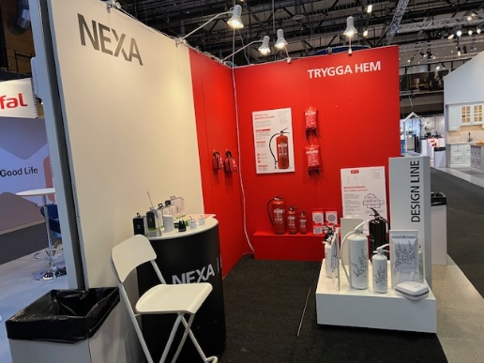
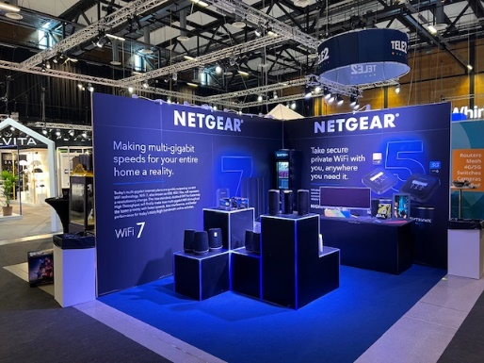
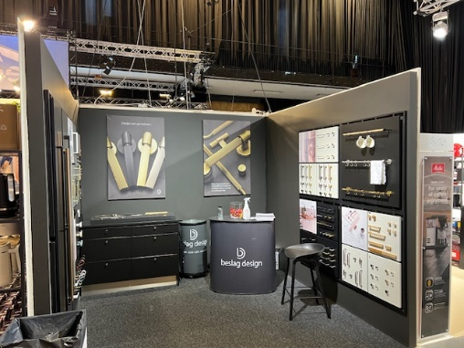
Art | ÖVRIGA TJÄNSTER |  |  |  |  | Pris | Antal | Summa
25101 | Städning under mässdagarna, ange m2 yta (pris/m2/dag) |  |  |  |  | 17 kr |  | - kr
30006 | Tjänster, monteringshjälp, upphängning m.m. (pris/h) |  |  |  |  | 650 kr |  | - kr
22020 | Skyltar, vepor, texter & folie, kontakta Monterservice 019-766 45 52 |  |  |  |  | offert
Art | SKADOR & ÅTERSTÄLLNING |  |  |  |  | Pris | Antal | Summa
Väggar, hyrmattor och montertillbehör skall återställas i ursprungligt skick. Ev. förluster eller skador debiteras
12120 | Återställning av träväggar som utställare själv målat (per sida) |  |  |  |  | 575 kr |  | - kr
12121 | Rensning av väggar från spik, tejp, klamrar m.m. (per timme) |  |  |  |  | 575 kr |  | - kr | Målad vägg i valfri NCS-kod |  | Folierad trävägg |  | Förstärkt vägg (reglar och MDF)
12122 | Skadad trävägg, minimiavgift |  |  |  |  | 795 kr |  | - kr | Utskuren text, t.ex logo |  | från en högupplöst .pdf eller |  | Målning i valfri NCS-kod
13090 | Skuren eller på annat sätt skadad matta. (per m2) |  |  |  |  | 800 kr |  | - kr |  |  |  |  | hyllor eller andra tyngre element
 | ÖVRIGA ÖNSKEMÅL |  |  |  |  |  | Antal | Summa
 |  |  |  |  |  |  |  | - kr
 |  |  |  |  |  |  |  | - kr

Summering av beställning
Artikel |  |  |  | SEK exkl. moms
Hyr & Köpmattor |  |  |  | - kr
Bord |  |  |  | - kr
Diskar |  |  |  | - kr
Stolar, Soffor & Fåtöljer |  |  |  | - kr
Övrig monterutrustning |  |  |  | - kr
Belysning |  |  |  | - kr
AV-Teknik |  |  |  | - kr
Byggnation |  |  |  | - kr
Målning |  |  |  | - kr
Elektriska installationer |  |  |  | - kr
Truck & Godstjänster |  |  |  | - kr
Övriga tjänster |  |  |  | - kr
Skador & återställning |  |  |  | - kr
Övriga önskemål |  |  |  | - kr
Summa SEK, exkl moms |  |  |  | - kr
Moms 25% |  |  |  | - kr
Summa SEK, inkl. moms |  |  |  | - kr

Denna prislista gäller från 2026-01-01 och tillsvidare.
Med reservation för prisförändringar i linje med KPI.
Vid beställning gjord efter sista beställningsdatum tillkommer ett påslag av 20%.
Vid beställning gjord under inflytt tillkommer ett påslag av 30%.
SISTA DAG FÖR BESTÄLLNING ÄR |  |  | 2026-04-09

